表紙・改定履歴
Webダイレクト販売

帳票設計書
申込書控
R0101

© 2020 Sasuke Financial Lab Inc.

変 更 記 録
版数 REV. | 作成更新日 | 変 更 内 容 | 担 当
01 | 2020-08-24 | 初版 | 白石

帳票レイアウト
1
帳票レイアウト | システム | 帳票名 | 画面ID
 | Webダイレクト販売 | 申込書控 | R0101
A
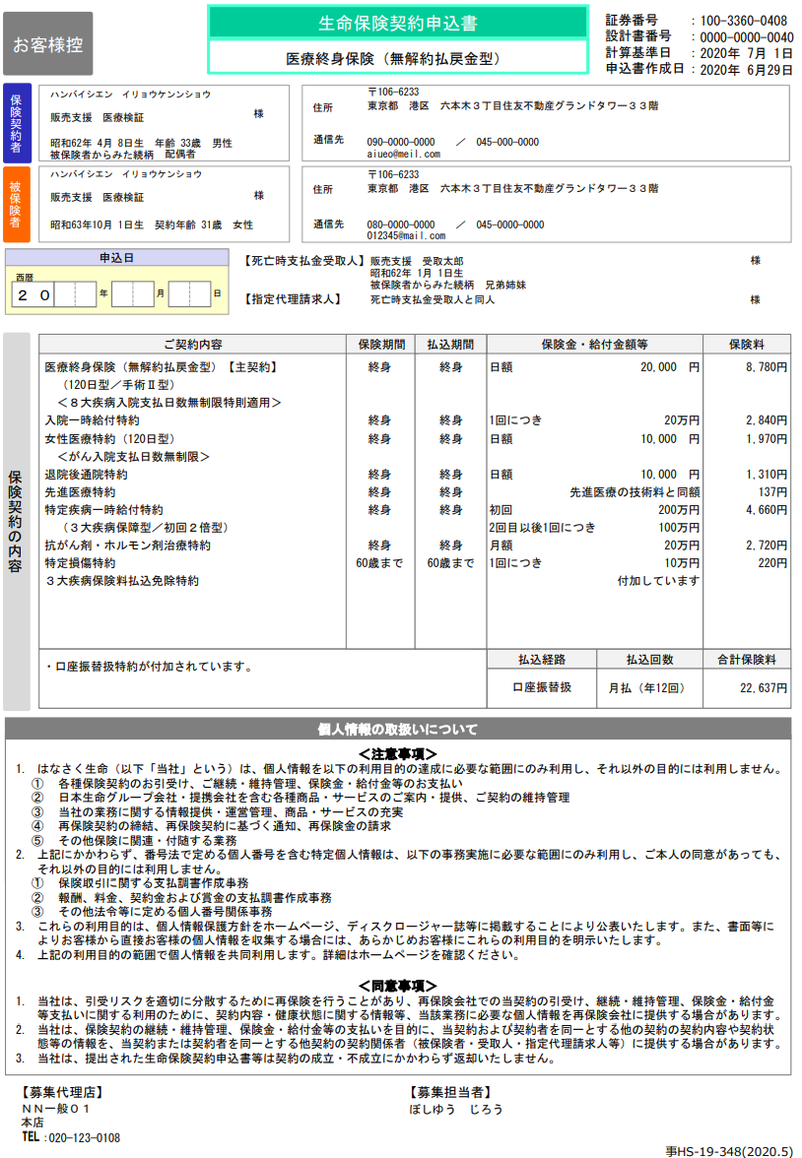
B
2
3

4
5
6

7

8

保険契約者・被保険者
同一情報になるが別で出して良いか
1
10

11
9

12

振り込み方法・本人確認書類が登録された帳票出力がが可能になるのか

商品細部取扱で記載あるのか確認

13

B

・募集代理店
・募集担当者
・文書番号？
は固定でよいか？
削除

設計説明書
設計説明書 |  |  |  | システム | 画面名 | 画面ID
 |  |  |  | Webダイレクト販売 | 申込書控 | R0101

 | 1 | 帳票概要
 |  | 申込プラン（毎）の申込の控えとなる書面である。
商品毎かどうか
 | 2 | 項目概要

 |  | A3.計算基準日
 |  |  | ・申込をした日付を表示する
 |  |  | ・申込書を作成した日付を「YYYY年 MM月DD日」の形式で表示する

 |  | A4.申込書作成日
 |  |  | ・申込をした日付を表示する
 |  |  | ・申込書を作成した日付を「YYYY年 MM月DD日」の形式で表示する

 |  | A5.保険契約者
 |  |  | ・契約者本人=被保険者なので、申込者情報を表示する

 |  | A6.保険契約者の住所・連絡先
 |  |  | ・申込者の住所と連絡先を表示する

 |  | A7.被保険者
 |  |  | ・契約者本人=被保険者なので、申込者情報を表示する

 |  | A8.被保険者の住所・連絡先
 |  |  | ・申込者の住所と連絡先を表示する

 |  | A9.申込日
 |  |  | ・A4と同じ内容を表示

 |  | A10.死亡時支払金受取人
 |  | A11.指定代理請求人
 |  |  | ・Webダイレクト販売で入力された指定代理請求人の情報を表示する

 |  | A12.保険契約内容
 |  |  | ・設定された商品プランの内容を表示する

 |  | A13.保険支払方法
 |  |  | ・保険料の支払い方法情報を表示する

